Sheet1
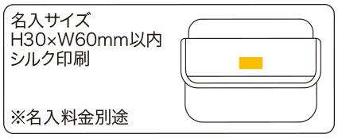
提 案 書

2WAYショルダー＆ウエストバッグ |  | 参考上代 | ¥2,500 | 販売価格
 |  | （税別） |  | （税別）
【JAN】 | 4562121886629
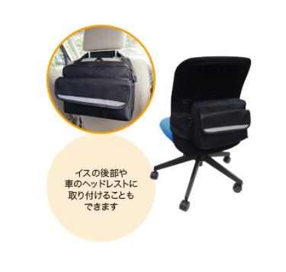 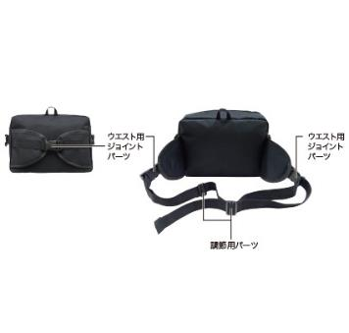 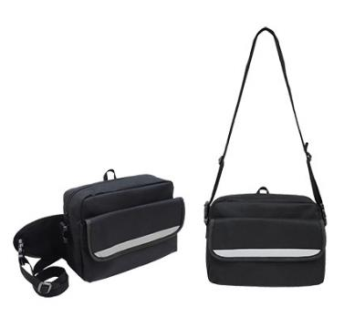 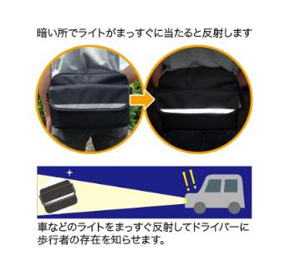 |  |  | 【商品番号】 7171 【本体サイズ】 310×230×120ｍｍ・274ｇ 【パッケージサイズ】 400×250×30ｍｍ・284ｇ 【個装形態】 ポリ袋入 【材質】 ポリエステル 【入数】 30 【商品説明】 ショルダーとウエストバッグの2通りに使える！イスに取り付け可能な為、オフィスの備蓄用ポーチとしても最適です。 【生産国】 中国

